箱唛1
Factory name (工厂名称)
PO. Number(订单号) | 26347-D
Style Code.(款号) | 4786-280中国产地
Product Code.(产品编号) | RECYCLE CARE LABEL RECYCLE COMPONENT LABEL BLANK CARE LADEL | Carton No.(箱号):
Inner Packages(包装方式） | 2000pcs/ bundle | 1/1
SIZE/qty (尺码/数量) | 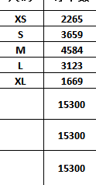
Carton Dimension（箱规） | 20*30*40 | Country of Origin：
Gross Weight（毛重） | 12.4KG | Made In China
Net Weight（净重） | 12KG
Remark（备注）

04786280942013 | 04786280942020
04786280942020 | 04786280942020
04786280942037 | 04786280942037
04786280942044 | 04786280942044
04786280942051 | 04786280942051

